项目投资
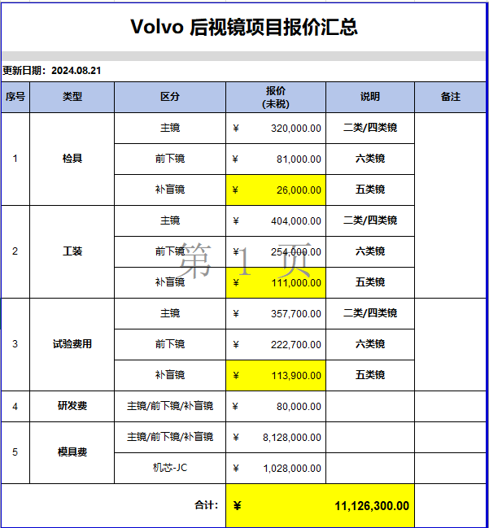
项目建设及投资估算表 单位：万元 |  |  |  | Volvo后视镜项目研发费用预算表
项目 | 金额 | 备注 |  | 类型 | 项目 | 预算费用（万元） | 备注
一、土地 |  |  |  | 生产线设备 | 新购置 |  | 按3年或1万台分摊
二、建设工程投资 |  |  |  |  | 改造
三、设备投资 | - |  |  | 模、夹、检、工装等 | 模具 | 915.60
四、其他 |  |  |  |  | 冲压模具
小计 | - |  |  |  | 发泡模具
五、模夹检具、工装 | 1,035.20 |  |  |  | 压铸模具
六、开发投入 | 77.43 |  |  |  | 夹具
合计 | 1,112.63 |  |  |  | 检具 | 66.90
 | 客户一次性支付 |  |  |  | 工装 | 52.70
 |  |  |  |  | 其它
 |  |  |  | 研发费用 | 人力成本 |  | 分摊
 |  |  |  |  | 差旅费 | 5.00
 |  |  |  |  | 邮寄费
 |  |  |  |  | 运费
 |  |  |  |  | 设计费
 |  |  |  |  | 样品费 | 3.00
 |  |  |  |  | 试验费 | 69.43
 |  |  |  |  | 维修费
 |  |  |  |  | 其他
 |  |  |  | 合计 |  | 1,112.63 |  | SOP
 |  |  |  | 注：生产线改造、机器人及生产设备等投入费用预算由工厂策划预算。 |  |  |  | 2025-11-20

项目 | 金额 | 摊余系数 | 2025年 | 2026年 | 2027年 | 2028年 | 2029年 | 2030年 | 2031年 | 合计 | 预计净残值
设备模具等折旧分摊 |  | 0.05 | - | - | - |  |  |  | - | - | -
研发费用分摊 |  |  | - | - | - |  | - | - | - | -
新增折旧 |  |  | - | - | - | - | - | - | -

